Solicitud gráfica
 | Área: | Matemáticas |  |  | Fecha:
 | Grado: | 7 |  |  | 2015-11-09
 | Título del tema: | Cálcula área de rectángulos |  |  | ¿Cuaderno de estudio o recurso? | Recurso
 | Editor: | Diana Vasquez |  |  | Motor del recurso | M5A

 | Código guión o recurso: | MA_07_11_CO REC16 | ← Para determinar este código, visite la hoja de Ayuda
 |  |  |  |  | ESPECIFICACIÓN DE ARCHIVOS A ENTREGAR
Núm. | Archivo Shutterstock o ruta en web | Imagen para: | Tipo | Ubicación de la imagen en el recurso M5A | Nombre imagen SMALL | Tamaño imagen SMALL | Nombre imagen ZOOM | Tamaño imagen ZOOM | Descripción | Observaciones
IMG01 | Imagen en descripción | Recurso M5A | Ilustración | Contenido | MA_07_11_CO REC16_IMG01n.png | 286 x 286 px | MA_07_11_CO REC16_IMG01a.png | 500 x 500 px | 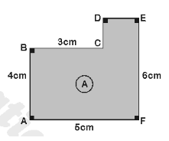
IMG02 | 196920860 | Recurso M5A | Fotografía | Contenido | MA_07_11_CO REC16_IMG02n.png | 286 x 286 px | MA_07_11_CO REC16_IMG02a.png | 500 x 500 px
IMG03 | imagen en descripcion | Recurso M5A | Ilustración | Contenido | MA_07_11_CO REC16_IMG03n.png | 286 x 286 px | MA_07_11_CO REC16_IMG03a.png | 500 x 500 px | 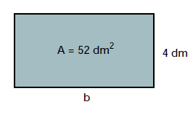
IMG04 | Imagen descrita columna descripción | Recurso M5A | Fotografía | Contenido | MA_07_11_CO REC16_IMG04n.png | 286 x 286 px | MA_07_11_CO REC16_IMG04a.png | 500 x 500 px | fotografia de una pared con varias baldosas cuadradas.
IMG05 | Imagen descrita columna descripción | Recurso M5A | Fotografía | Contenido | MA_07_11_CO REC16_IMG05n.png | 286 x 286 px | MA_07_11_CO REC16_IMG05a.png | 500 x 500 px | Fotografía de telas, de diversas texturas y colores.
IMG06 | imagen en descripcion | Recurso M5A | Ilustración | Contenido | MA_07_11_CO REC16_IMG06n.png | 286 x 286 px | MA_07_11_CO REC16_IMG06a.png | 500 x 500 px | 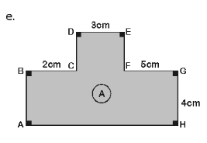 | Imagen compuesta por un trectángulo en la base de lados 4cm y 10 cm y en la parte superior y al centro del rectángulo un cuadrdao de lado 3cm y perimetro 34 cm

